Sheet1
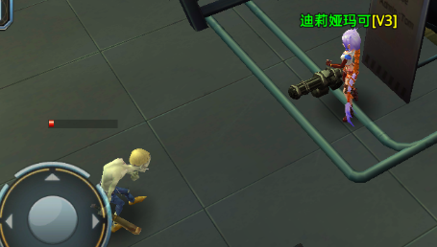
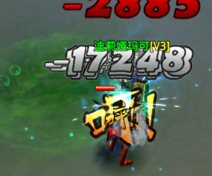

图标位置：1、NPC脚底。2、NPC身体上。3、NPC头顶血条位置。

1、脚底位置与稀有怪和小boss的材质特效冲突。

2、NPC身上的话会与受击特效起冲突。

3、NPC头顶位置在NPC被攻击时冒血特效和受击特效叠加后已经很拥挤。


初定方案：1、将稀有怪和小boss的脚底光环移除、仅加强身上发光特效、（废弃）
 |  | 美术特效参考：
 | 锁定标记加在NPC脚底下、一个红色的科技感光环、手动标记则为两圈。
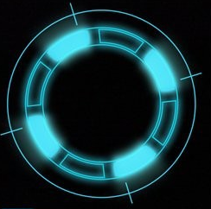
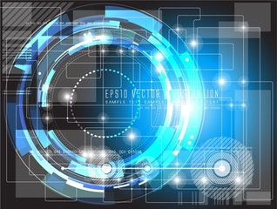

 | 2、在NPC头顶血条位置：在NPC头顶位置增加一个骷髅骨头特效。
 |  | 美术特效参考：1、手动锁定的在骷髅头上加一圈红色发光特效。2、自锁定则不加红色发光特效。


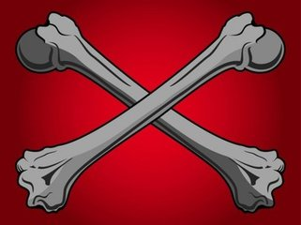

 | 3、在NPC身上增加一个准星特效始终朝向玩家。(废弃) | 美术特效参考：红色准星、准星线条加粗、不要中间那些细线条。
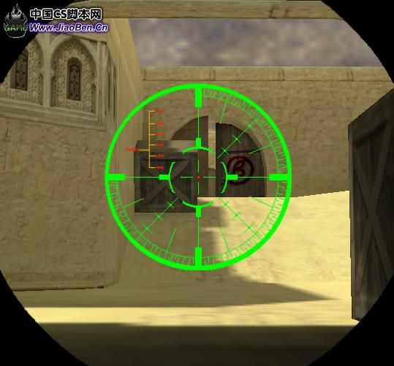

 | 需要完成的日期：3月5号16：00之前。

